Round 1
ALGORITMA AES

Plaintext | cheeseaffogato
Kunci | KejuMooseSwedia
Algoritma | AES 128 bit -> 16 byte

 | C | S | F | T |  | K | M | E | D
 | H | E | O | O |  | E | O | S | I
 | E | A | G | null |  | J | O | W | A
 | S | F | A | null |  | U | S | E | null

 |  | Konversi Teks Ke Hexadecimal

 | 63 | 73 | 66 | 74 |  | 4B | 4D | 65 | 64
 | 68 | 65 | 6F | 6F |  | 65 | 6F | 53 | 69
 | 65 | 61 | 67 | 00 |  | 6A | 6F | 77 | 61
 | 65 | 66 | 61 | 00 |  | 75 | 73 | 65 | 00

 | Konversi HExaDecimal ke Biner

 | 01100011 | 01110011 | 01100110 | 01110100 |  | 01001011 | 01001101 | 01100101 | 01100100
 | 01101000 | 01100101 | 01101111 | 01101111 |  | 01100101 | 01101111 | 01010011 | 01101001
 | 01100101 | 01100001 | 01100111 | 00000000 |  | 01101010 | 01101111 | 01110111 | 01100001
 | 01100101 | 01100110 | 01100001 | 00000000 |  | 01110101 | 01110011 | 01100101 | 00000000

 | Initial Round XoR

baris 1 | 01100011 | XoR | 01001011 | = | 00101000 | baris 3 | 01100110 | XoR | 01100101 | = | 00000011 |  | Hasil | 00101000 | 00111110 | 00000011 | 00010000
 | 01101000 | XoR | 01100101 | = | 00001101 |  | 01101111 | XoR | 01010011 | = | 00111100 |  |  | 00001101 | 00001010 | 00111100 | 00010110
 | 01100101 | XoR | 01101010 | = | 00001111 |  | 01100111 | XoR | 01110111 | = | 00010000 |  |  | 00001111 | 00001110 | 00010000 | 01100001
 | 01100101 | XoR | 01110101 | = | 00010000 |  | 01100001 | XoR | 01100101 | = | 00000100 |  |  | 00010000 | 00010101 | 00000100 | 00000000

baris 2 | 01110011 | XoR | 01001101 | = | 00111110 | baris 4 | 01110100 | XoR | 01100100 | = | 00010000 |  | Hasil Hexa | 28 | 3E | 03 | 10
 | 01100101 | XoR | 01101111 | = | 00001010 |  | 01101111 | XoR | 01101001 | = | 00010110 |  |  | 0D | 0A | 3C | 06
 | 01100001 | XoR | 01101111 | = | 00001110 |  | 00000000 | XoR | 01100001 | = | 01100001 |  |  | 0F | 0E | 10 | 61
 | 01100110 | XoR | 01110011 | = | 00010101 |  | 00000000 | XoR | 00000000 | = | 00000000 |  |  | 10 | 15 | 04 | 00

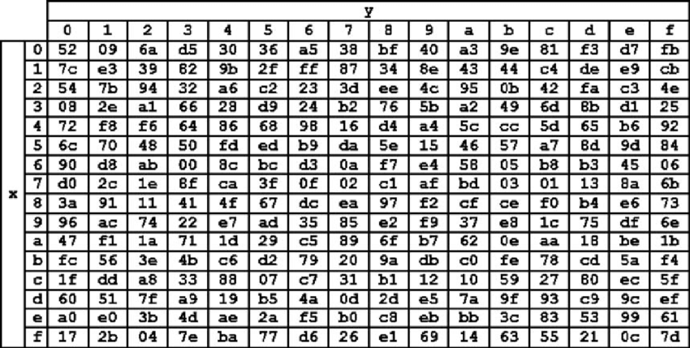
 | Hasil XoR |  |  |  |  |  |  |  |  | Tabel S -BOX
 | 28 | 3E | 03 | 10
 | 0D | 0A | 3C | 06
 | 0F | 0E | 10 | 61
 | 10 | 15 | 04 | 00

 | Proses Sub-bytes menggunakan tabel S-Box

 | 3E | 1C | F7 | 52
 | E9 | F2 | 58 | E6
 | CF | DA | 52 | CB
 | 52 | 67 | D4 | 63

 |  | Hasil Shift Rows
 | 3E | 1C | F7 | 52
 | F2 | 58 | E6 | E9
 | 52 | CB | CF | DA
 | 63 | 52 | 67 | D4

 | Proses Mix Column

 | 02 | 03 | 01 | 01 |  | 3E | 1C | F7 | 52 |  |  | 76 | 42 | C8 | 9C
 | 01 | 02 | 03 | 01 | * | F2 | 58 | E6 | E9 |  | = | 9F | 25 | 77 | D2
 | 01 | 01 | 02 | 03 |  | 52 | CB | CF | DA |  |  | 4B | 87 | 71 | 7F
 | 03 | 01 | 01 | 02 |  | 63 | 52 | 67 | D4 |  |  | 57 | F9 | A0 | 62

 | 00000010 | 00000011 | 00000001 | 00000001 |  | 00111110 | 00011100 | 11110111 | 01010010 |  |  | 01110110 | 01000010 | 11001000 | 10011100
 | 00000001 | 00000010 | 00000011 | 00000001 | * | 11110010 | 01011000 | 11100110 | 11101001 |  | = | 10011111 | 00100101 | 01110111 | 11010010
 | 00000001 | 00000001 | 00000010 | 00000011 |  | 01010010 | 11001011 | 11001111 | 11011010 |  |  | 01001011 | 10000111 | 01110001 | 01111111
 | 00000011 | 00000001 | 00000001 | 00000010 |  | 01100011 | 01010010 | 01100111 | 11010100 |  |  | 01010111 | 11111001 | 10100000 | 01100010

 | Konversi Hexa
 | 76 | 42 | C8 | 9C
 | 9F | 25 | 77 | D2
 | 4B | 87 | 71 | 7F
 | 57 | F9 | A0 | 62

 | Hasil putaran pertama adalah
 | 76 9F 4B 57| 42 25 87 F9| C8 77 71 A0| 9C D2 7F 62

